工程日报表
接口名称：Z_KSOA_MM_XXX（开发工程师统一命名）
接口方向：OA→SAP
输入参数 |  |  |  |  |  |  |  | 一、 | 调用MIGO - BAPI发料，
参数名 | 参数含义 | 数据类型 | 长度 | 是否必填 | 备注 | 表 | T-CODE
WERKS | 工厂 | CHAR | 4 | X |  | table | MGIO
LGORT | 项目编码 | CHAR | 4 | X | 即SAP的库存地点
BLDAT | 出库日期 | DATS | 8 |  | 凭证日期MKPF-BLDAT
MATNR | 物料编码 | CHAR | 18 | X |  |  |  |  | 移动类型：Z01
MENGE | 出库数量 | QUAN | 13 | X
AUFNR | 施工部位 | CHAR | 12 | X | 内部订单号
EAUFNR |  |  |  |  |  |  | KB31N |  | 同步至OA数据
SMEBTR | 本次施工工程量 | QUAN | 15 | X | 总计数量 |  |  |  | 1、施工部位同步至OA，只需同步订单类型=Z100,Z110,Z200,Z300的内部订单，SAP表：COAS
STAGR | 施工工艺 | CHAR | 6 | X | 统计指标 |  |  |  | Z100 | 深圳工程公司内部订单 | 内部订单号 | 订单类型 | 描述 | 控制范围 | 公司代码 | 工厂 | 成本中心
MEINH | 工程量单位 | UNIT | 3 |  | 根据统计指标带出（指标单位） |  |  |  | Z110 | 一零五六工程公司内部订单 | AUFNR | AUART | KTEXT | KOKRS | BUKRS | WERKS | KOSTV
ZLWBZ | 劳务班组 | CHAR | 6 |  |  |  |  |  | Z200 | 基建工程内部订单
ZLWRS | 劳务人数 | CHAR | 6 |  |  |  |  |  | Z300 | 高新项目内部订单

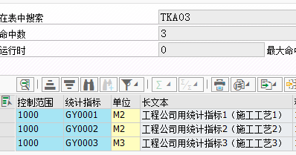
输出参数
参数名 | 参数含义 | 数据类型 | 长度 |  |  |  |  |  | 2、统计指标（OA 施工工艺）、单位（OA工程量单位）同步至OA，SAP表：TKA03；
MBLNR | 发料凭证 | CHAR | 10 |  | 4900001364
ZTYPE | 消息类型 | CHAR | 1 |  | “E”-失败；“S”-成功
ZMESSAGE | 消息 | CHAR | 100

 |  |  |  |  |  |  |  |  |  |  |  | 控制范围 | 统计指标 | 工程量单位 | 指标描述
 |  |  |  |  |  |  |  |  |  |  |  | KOKRS | STAGR | MSEHI | BEZEI

 |  |  |  |  |  |  |  | 二、
 |  |  |  |  |  |  |  |  | 调用T-CODE:KB31N , BAPI统计关键指数

 |  |  |  |  |  |  |  |  | 控制范围：1000
 |  |  |  |  |  |  |  |  | COBK-BLDAT-凭证日期：出库日期（OA传递）
 |  |  |  |  |  |  |  |  | 屏幕变式：02SAP-订单
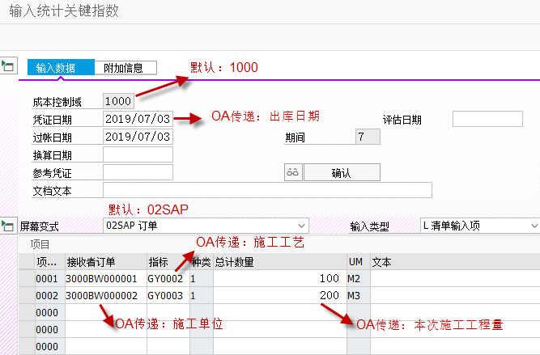

 |  |  |  |  |  |  |  |  |  |  | OA传递：劳务班组和劳务人数，中间用“-/”间隔

